Sheet1
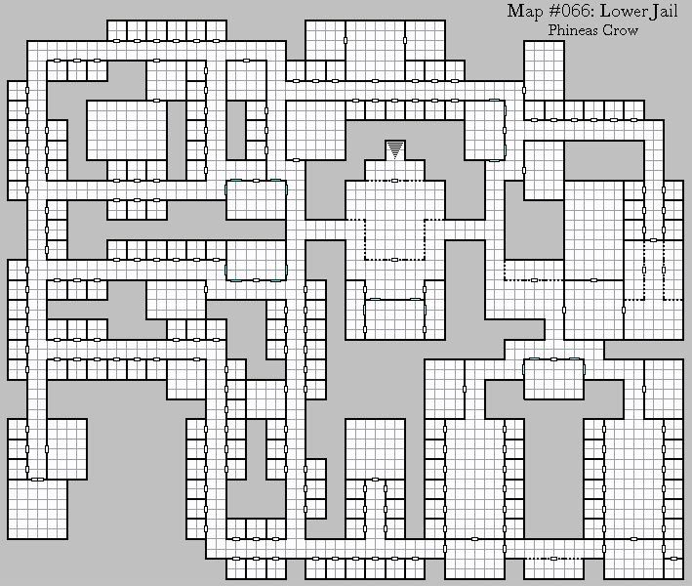
Top View
길

공원



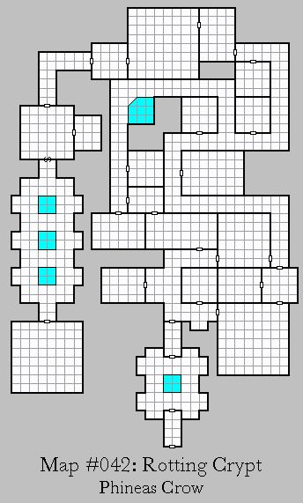


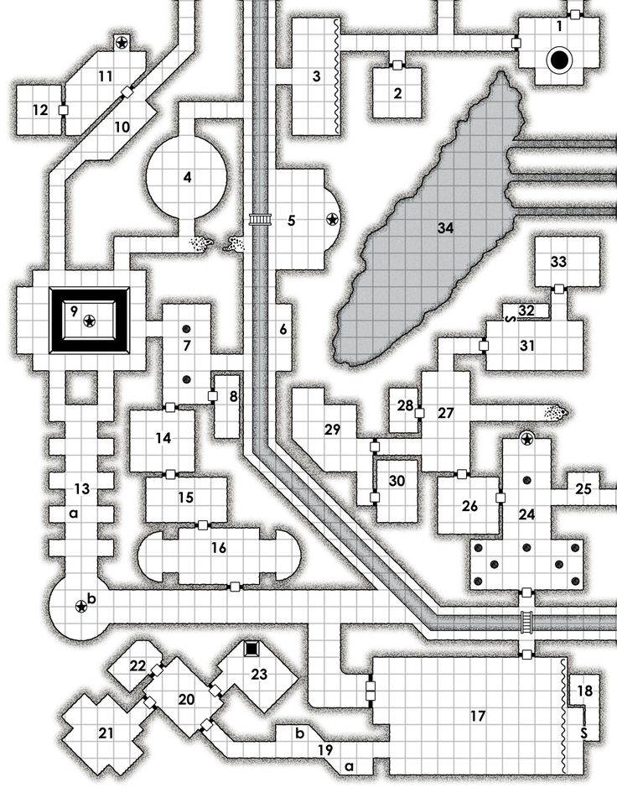

편의점
약국
다있슈
휴대폰 가게
영화관

학원 단지

공용 주차장
아파트
아파트 상가
대형 마트

돼지고기집
콩국수집
옷가게
닭갈비집
돈까스집

도심 공원

